様式選択
 | キャリアアップ助成金正社員化コース
 | 賃金上昇要件確認ツール 様式選択
①はじめに、「コンテンツの有効化」をクリックしてください

②下記のボタンをクリックしていただくと、該当のシートにジャンプします。
転換等の前後で
所定労働時間および給与支給形態に
変更がない場合

転換等の前後で
所定労働時間や給与支給形態に
変更が生じている場合 （※注）

注：例えば、パートからフルタイムへの転換、シフト制の場合や
時給（日給）から時給（日給）への転換については、
「変更が生じている」場合のツールをご活用ください。

No1
記 載 例
ツール選択に戻る
 | キャリアアップ助成金正社員化コース 賃金上昇要件確認ツール （転換等の前後で所定労働時間および給与支給形態に変更がない場合）
名 前 （雇用保険被保険者番号）

ク リ ア
転換または直接雇用前６か月（A）
賃金算定期間 |  |  | 月 | 日 |  |  | 月 | 日 |  |  |  | 月 | 日 |  |  | 月 |  | 日 |  | 月 |  | 日 |  |  | 月 | 日
 |  | ～ | 月 | 日 | ～ |  | 月 | 日 | ～ |  |  | 月 | 日 | ～ |  | 月 |  | 日 | ～ | 月 |  | 日 | ～ |  | 月 | 日
基本賃金
手 当 | 手当
 | 手当
 | 手当
 | 手当
 | 手当
 | 手当
 | 手当
 | 手当
 | 手当
 | 手当
賞 与
合 計 |  | 0円 |  |  | 0円 |  |  |  | 0円 |  |  |  |  | 0円 |  |  |  |  | 0円 |  |  |  | 0円 |  |  |  | 0円

転換または直接雇用後６か月（B）
賃金算定期間 |  |  | 月 | 日 |  |  | 月 | 日 |  |  |  | 月 | 日 |  |  | 月 |  | 日 |  | 月 |  | 日 |  |  | 月 | 日
 |  | ～ | 月 | 日 | ～ |  | 月 | 日 | ～ |  |  | 月 | 日 | ～ |  | 月 |  | 日 | ～ | 月 |  | 日 | ～ |  | 月 | 日
基本賃金
手 当 | 手当
 | 手当
 | 手当
 | 手当
 | 手当
 | 手当
 | 手当
 | 手当
 | 手当
 | 手当
賞 与
合 計 |  | 0円 |  |  | 0円 |  |  |  | 0円 |  |  |  |  | 0円 |  |  |  |  | 0円 |  |  |  | 0円 |  |  |  | 0円

（B）の賃金算定期間外で、支給申請時点で支給が確定している賞与（C）

支給日 |  | 平成○年○月○日
金額

転換前後で基本給が低下していないか： |  |  |  |  |  |  |  |  |  |  | 基本給は低下していない
 |  | （B） |  |  |  | （C） |  |  |  |  |  | （A）
 |  |  |  |  |  |  |  |  |  |  |  |  |  |  |  |  |  |  |  |  |  |  |  | 賃金上昇率
 |  | 0円 |  |  | ＋ | 0円 |  |  |  | － |  | 0円 |  |  |  |  |  |  |  |  |  |  |  | 0%
 |  |  |  |  |  |  |  |  |  |  |  |  |  |  |  |  | × 100 |  |  |  | ＝

 |  | 0円
 |  |  |  |  |  |  |  |  |  |  |  |  |  |  | ※小数点以下切捨で５％以上の増額が必要です。

No1 記載例
例：給与が毎月末〆、4月1日に正社員へ転換、正社員転換後は役職手当が支給、正社員転換後６月に賞与が支給されている場合。
例を終了し、「転換等の前後で所定労働時間および給与支給形態に変更がない場合」の入力画面へ
算定に含めない賞与や手当の詳しい内容はコチラ
 | キャリアアップ助成金正社員化コース 賃金上昇要件確認ツール （転換等の前後で所定労働時間および給与支給形態に変更がない場合）
名 前 （雇用保険被保険者番号） |  | 厚労 太郎
 |  | 1111-111111-1
転換または直接雇用前６か月（A）
賃金算定期間 |  | 10 | 月 | 1 | 日 |  |  |  | 11 | 月 | 1 | 日 |  |  |  | 12 | 月 | 1 | 日 |  |  |  | 1 | 月 | 1 | 日 |  |  |  | 2 | 月 | 1 | 日 |  |  |  | 3 | 月 | 1 | 日
 |  |  |  | ～ | 10 | 月 | 31 | 日 |  |  | ～ | 11 | 月 | 30 | 日 |  |  | ～ | 12 | 月 | 31 | 日 |  |  | ～ | 1 | 月 | 31 | 日 |  |  | ～ | 2 | 月 | 28 | 日 |  |  | ～ | 3 | 月 | 31 | 日
基本賃金 |  | 180,000円 |  |  |  |  |  |  | 180,000円 |  |  |  |  |  |  | 180,000円 |  |  |  |  |  |  | 180,000円 |  |  |  |  |  |  | 180,000円 |  |  |  |  |  |  | 180,000円
手 当 | 家族手当 | 5,000円 |  |  |  |  |  |  | 5,000円 |  |  |  |  |  |  | 5,000円 |  |  |  |  |  |  | 5,000円 |  |  |  |  |  |  | 5,000円 |  |  |  |  |  |  | 5,000円
 | 手当
 | 手当
手当の名称を記載し、各月に支払われた金額を記載してください。
ただし、「通勤手当」、「残業代（固定残業を含む）」、「歩合給（本人の営業成績等に連動するもの）」は含めません。
対象となる諸手当にあたるかどうか不明な場合は、労働局・ハローワークにご相談ください。
 | 手当
 | 手当
 | 手当
 | 手当
 | 手当
 | 手当
 | 手当
賞 与
合 計 |  | 185,000円 |  |  |  |  |  |  | 185,000円 |  |  |  |  |  |  | 185,000円 |  |  |  |  |  |  | 185,000円 |  |  |  |  |  |  | 185,000円 |  |  |  |  |  |  | 185,000円 |  |  |  |  |  |  | 1,110,000円
4月1日に正社員へ転換しているので、転換後6ヶ月は4月1日～9月30日となります。

転換または直接雇用後６か月（B）
賃金算定期間 |  | 4 | 月 | 1 | 日 |  |  |  | 5 | 月 | 1 | 日 |  |  |  | 6 | 月 | 1 | 日 |  |  |  | 7 | 月 | 1 | 日 |  |  |  | 8 | 月 | 1 | 日 |  |  |  | 9 | 月 | 1 | 日
 |  |  |  | ～ | 4 | 月 | 30 | 日 |  |  | ～ | 5 | 月 | 31 | 日 |  |  | ～ | 6 | 月 | 30 | 日 |  |  | ～ | 7 | 月 | 31 | 日 |  |  | ～ | 8 | 月 | 31 | 日 |  |  | ～ | 9 | 月 | 30 | 日
基本賃金 |  | 200,000円 |  |  |  |  |  |  | 200,000円 |  |  |  |  |  |  | 200,000円 |  |  |  |  |  |  | 200,000円 |  |  |  |  |  |  | 200,000円 |  |  |  |  |  |  | 200,000円
手 当 | 家族手当 | 5,000円 |  |  |  |  |  |  | 5,000円 |  |  |  |  |  |  | 5,000円 |  |  |  |  |  |  | 5,000円 |  |  |  |  |  |  | 5,000円 |  |  |  |  |  |  | 5,000円
 | 役職手当 | 10,000円 |  |  |  |  |  |  | 10,000円 |  |  |  |  |  |  | 10,000円 |  |  |  |  |  |  | 10,000円 |  |  |  |  |  |  | 10,000円 |  |  |  |  |  |  | 10,000円
賞与が支給されている場合はその金額を計上してください。
ただし、就業規則または労働協約に時期と対象者（単に「労働者」「従業員」等と記載されている場合であって、その用語が別に規定がされている場合を含む）が規定されているものに限り、実態として処遇の改善が確認できない場合は除きます（臨時に支払う「大入り・寸志・決算賞与」などは対象外です）。
対象となる賞与にあたるかどうか不明な場合は、労働局・ハローワークにご相談ください。
 | 手当
 | 手当
正社員転換後に新たに支給されることとなった諸手当があれば、その手当も追加してください。
 | 手当
 | 手当
 | 手当
 | 手当
 | 手当
 | 手当
賞 与 |  |  |  |  |  |  |  |  |  |  |  |  |  |  |  | 250,000円
合 計 |  | 215,000円 |  |  |  |  |  |  | 215,000円 |  |  |  |  |  |  | 465,000円 |  |  |  |  |  |  | 215,000円 |  |  |  |  |  |  | 215,000円 |  |  |  |  |  |  | 215,000円 |  |  |  |  |  |  | 1,540,000円

転換または直接雇用後６か月（B）の期間に賞与が支給されていない場合、支給申請をお出しいただく時点で、支給日と金額が確定している賞与があれば、記載してください（支給申請日までに支給済の賞与も含みます。）。
なお、本ケースでは（B)の期間内に支給された賞与（６月支給分）が算入されているので、未払い賞与（C)については算定対象外となります。１７３．３３
（B）の賃金算定期間外で、支給申請時点で支給が確定している賞与（C）

支給日
金額

 |  | （B） |  |  |  |  |  |  |  | （C） |  |  |  |  |  |  |  |  | （A）
 |  |  |  |  |  |  |  |  |  |  |  |  |  |  |  |  |  |  |  |  |  |  |  |  |  |  |  |  |  |  |  |  |  |  |  |  |  |  | 賃金上昇率
 |  | 1,540,000円 |  |  |  |  |  |  | ＋ | 0円 |  |  |  |  |  |  | － |  | 1,110,000円 |  |  |  |  |  |  |  |  |  |  |  |  |  |  |  |  |  |  |  | 38%
 |  |  |  |  |  |  |  |  |  |  |  |  |  |  |  |  |  |  |  |  |  |  |  |  |  |  |  | × 100 |  |  |  |  |  |  | ＝

 |  | 1,110,000円

５％以上賃金が増額しているため、その他の要件を満たしていれば助成金の対象となります。

No2
記 載 例
（月給から月給）
記 載 例
（時給から月給）
 | キャリアアップ助成金正社員化コース 賃金上昇要件確認ツール （転換等の前後で所定労働時間や給与支給形態に変更が生じている場合）
名 前 （雇用保険被保険者番号）

ツール選択に戻る
転換または直接雇用前６か月（A）
賃金算定期間 |  |  | 月 | 日 | ～ |  |  | 月 | 日 | ～ |  |  | 月 |  | 日 | ～ |  |  | 月 | 日 | ～ |  | 月 | 日 | ～ |  | 月 | 日 | ～ | 合 計
 |  |  | 月 | 日 |  |  |  | 月 | 日 |  |  |  | 月 |  | 日 |  |  |  | 月 | 日 |  |  | 月 | 日 |  |  | 月 | 日
1月の月平均所定労働時間（※） |  |  |  |  |  |  |  |  |  |  |  |  |  |  |  |  |  |  |  |  |  |  |  |  |  |  |  |  |  | 0.00時間
ク リ ア
基本賃金 |  |  |  |  |  |  |  |  |  |  |  |  |  |  |  |  |  |  |  |  |  |  |  |  |  |  |  |  |  | 0円
手 当 | 手当 |  |  |  |  |  |  |  |  |  |  |  |  |  |  |  |  |  |  |  |  |  |  |  |  |  |  |  |  | 0円
 | 手当 |  |  |  |  |  |  |  |  |  |  |  |  |  |  |  |  |  |  |  |  |  |  |  |  |  |  |  |  | 0円
 | 手当 |  |  |  |  |  |  |  |  |  |  |  |  |  |  |  |  |  |  |  |  |  |  |  |  |  |  |  |  | 0円
 | 手当 |  |  |  |  |  |  |  |  |  |  |  |  |  |  |  |  |  |  |  |  |  |  |  |  |  |  |  |  | 0円
 | 手当 |  |  |  |  |  |  |  |  |  |  |  |  |  |  |  |  |  |  |  |  |  |  |  |  |  |  |  |  | 0円
 | 手当 |  |  |  |  |  |  |  |  |  |  |  |  |  |  |  |  |  |  |  |  |  |  |  |  |  |  |  |  | 0円
 | 手当 |  |  |  |  |  |  |  |  |  |  |  |  |  |  |  |  |  |  |  |  |  |  |  |  |  |  |  |  | 0円
 | 手当 |  |  |  |  |  |  |  |  |  |  |  |  |  |  |  |  |  |  |  |  |  |  |  |  |  |  |  |  | 0円
 | 手当 |  |  |  |  |  |  |  |  |  |  |  |  |  |  |  |  |  |  |  |  |  |  |  |  |  |  |  |  | 0円
 | 手当 |  |  |  |  |  |  |  |  |  |  |  |  |  |  |  |  |  |  |  |  |  |  |  |  |  |  |  |  | 0円
賞 与 |  |  |  |  |  |  |  |  |  |  |  |  |  |  |  |  |  |  |  |  |  |  |  |  |  |  |  |  |  | 0円
合 計 |  | 0円 |  |  |  | 0円 |  |  |  |  | 0円 |  |  |  |  |  | 0円 |  |  |  |  | 0円 |  |  |  | 0円 |  |  |  | 0円

 |  |  |  |  |  |  |  |  |  |  |  |  |  |  |  |  |  |  |  |  |  | 転換前1時間あたり賃金→ |  |  |  |  |  |  |  | 0円

転換または直接雇用後６か月（B）
賃金算定期間 |  |  | 月 | 日 | ～ |  |  | 月 | 日 | ～ |  |  | 月 |  | 日 | ～ |  |  | 月 | 日 | ～ |  | 月 | 日 | ～ |  | 月 | 日 | ～ | 合 計
 |  |  | 月 | 日 |  |  |  | 月 | 日 |  |  |  | 月 |  | 日 |  |  |  | 月 | 日 |  |  | 月 | 日 |  |  | 月 | 日
1月の月平均所定労働時間（※） |  |  |  |  |  |  |  |  |  |  |  |  |  |  |  |  |  |  |  |  |  |  |  |  |  |  |  |  |  | 0.00時間
基本賃金 |  |  |  |  |  |  |  |  |  |  |  |  |  |  |  |  |  |  |  |  |  |  |  |  |  |  |  |  |  | 0円
手 当 | 手当 |  |  |  |  |  |  |  |  |  |  |  |  |  |  |  |  |  |  |  |  |  |  |  |  |  |  |  |  | 0円
 | 手当 |  |  |  |  |  |  |  |  |  |  |  |  |  |  |  |  |  |  |  |  |  |  |  |  |  |  |  |  | 0円
 | 手当 |  |  |  |  |  |  |  |  |  |  |  |  |  |  |  |  |  |  |  |  |  |  |  |  |  |  |  |  | 0円
 | 手当 |  |  |  |  |  |  |  |  |  |  |  |  |  |  |  |  |  |  |  |  |  |  |  |  |  |  |  |  | 0円
 | 手当 |  |  |  |  |  |  |  |  |  |  |  |  |  |  |  |  |  |  |  |  |  |  |  |  |  |  |  |  | 0円
 | 手当 |  |  |  |  |  |  |  |  |  |  |  |  |  |  |  |  |  |  |  |  |  |  |  |  |  |  |  |  | 0円
 | 手当 |  |  |  |  |  |  |  |  |  |  |  |  |  |  |  |  |  |  |  |  |  |  |  |  |  |  |  |  | 0円
 | 手当 |  |  |  |  |  |  |  |  |  |  |  |  |  |  |  |  |  |  |  |  |  |  |  |  |  |  |  |  | 0円
 | 手当 |  |  |  |  |  |  |  |  |  |  |  |  |  |  |  |  |  |  |  |  |  |  |  |  |  |  |  |  | 0円
 | 手当 |  |  |  |  |  |  |  |  |  |  |  |  |  |  |  |  |  |  |  |  |  |  |  |  |  |  |  |  | 0円
賞 与 |  |  |  |  |  |  |  |  |  |  |  |  |  |  |  |  |  |  |  |  |  |  |  |  |  |  |  |  |  | 0円
合 計 |  | 0円 |  |  |  | 0円 |  |  |  |  | 0円 |  |  |  |  |  | 0円 |  |  |  |  | 0円 |  |  |  | 0円 |  |  |  | 0円
（※）時給制または日給制であり、シフト制など月の所定労働時間または所定労働日数がない場合のみ、実労働時間を記載してください。
（B）の賃金算定期間外で、支給申請時点で支給が確定している賞与（C）

支給日 |  | 平成○年○月○日 |  |  |  |  |  |  |  |  |  |  |  |  |  |  |  |  |  |  |  |  |  |  |  | （B）＋（C）
金額 |  |  |  |  |  |  |  |  |  |  |  |  |  |  |  |  |  | 転換後1時間あたり賃金→ |  |  |  |  |  |  |  | 0円

転換前後で基本給が低下していないか： |  |  |  |  |  |  |  | 基本給及び所定労働時間を入力してください。
 |  |  |  |  |  |  | （B）＋（C） |  |  |  |  |  |  | （A）
 |  |  |  |  |  |  |  |  |  |  |  |  |  |  |  |  |  |  |  |  |  |  |  |  |  |  | 賃金上昇率
 |  |  |  |  |  |  | 0円 |  |  |  |  | － |  | 0円 |  |  |  |  |  |  |  |  |  |  |  |  | 0%
 |  |  |  |  |  |  |  |  |  |  |  |  |  |  |  |  |  |  |  | × 100 |  |  |  | ＝

 |  |  |  |  |  |  | 0円
 |  |  |  |  |  |  |  |  |  |  |  |  |  |  |  |  |  |  |  |  |  | ※小数点以下切捨で５％以上の増額が必要です。

No2 記載例
例：給与は毎月末〆、4月1日に正社員へ転換、転換前は1日6時間で月20日勤務であったが、転換後は1日8時間で月20日勤務になった場合
例を終了し、「転換等の前後で所定労働時間や給与支給形態に変更が生じている場合」の入力画面へ
算定に含めない賞与や手当の詳しい内容はコチラ
 | キャリアアップ助成金正社員化コース 賃金上昇要件確認ツール （転換等の前後で所定労働時間や給与支給形態に変更が生じている場合）
名 前 （雇用保険被保険者番号） |  | 厚労 太郎
 |  | 1111-111111-1
転換または直接雇用前６か月（A）
賃金算定期間 |  | 10 | 月 | 1 | 日 |  |  |  | 11 | 月 | 1 | 日 |  |  |  | 12 | 月 | 1 | 日 |  |  |  | 1 | 月 | 1 | 日 |  |  |  | 2 | 月 | 1 | 日 |  |  |  | 3 | 月 | 1 | 日 |  |  |  | 合 計
 |  |  |  | ～ | 10 | 月 | 31 | 日 |  |  | ～ | 11 | 月 | 30 | 日 |  |  | ～ | 12 | 月 | 31 | 日 |  |  | ～ | 1 | 月 | 31 | 日 |  |  | ～ | 2 | 月 | 28 | 日 |  |  | ～ | 3 | 月 | 31 | 日
1月の月平均所定労働時間（※） |  | 120時間 |  |  |  |  |  |  | 120時間 |  |  |  |  |  |  | 120時間 |  |  |  |  |  |  | 120時間 |  |  |  |  |  |  | 120時間 |  |  |  |  |  |  | 120時間 |  |  |  |  |  |  | 720時間
手当の名称を記載し、各月に支払われた金額を記載してください。
ただし、「通勤手当」、「残業代（固定残業を含む）」、「歩合給（本人の営業成績等に連動するもの）」は含めません。
対象となる諸手当にあたるかどうか不明な場合は、労働局・ハローワークにご相談ください。
基本賃金 |  | 144,000円 |  |  |  |  |  |  | 144,000円 |  |  |  |  |  |  | 144,000円 |  |  |  |  |  |  | 144,000円 |  |  |  |  |  |  | 144,000円 |  |  |  |  |  |  | 144,000円 |  |  |  |  |  |  | 864,000円
手 当 | 手当 |  |  |  |  |  |  |  |  |  |  |  |  |  |  |  |  |  |  |  |  |  |  |  |  |  |  |  |  |  |  |  |  |  |  |  |  |  |  |  |  |  |  | 0円
6時間 × 20日のため、120時間となります。
 | 手当 |  |  |  |  |  |  |  |  |  |  |  |  |  |  |  |  |  |  |  |  |  |  |  |  |  |  |  |  |  |  |  |  |  |  |  |  |  |  |  |  |  |  | 0円
 | 手当 |  |  |  |  |  |  |  |  |  |  |  |  |  |  |  |  |  |  |  |  |  |  |  |  |  |  |  |  |  |  |  |  |  |  |  |  |  |  |  |  |  |  | 0円
 | 手当 |  |  |  |  |  |  |  |  |  |  |  |  |  |  |  |  |  |  |  |  |  |  |  |  |  |  |  |  |  |  |  |  |  |  |  |  |  |  |  |  |  |  | 0円
 | 手当 |  |  |  |  |  |  |  |  |  |  |  |  |  |  |  |  |  |  |  |  |  |  |  |  |  |  |  |  |  |  |  |  |  |  |  |  |  |  |  |  |  |  | 0円
 | 手当 |  |  |  |  |  |  |  |  |  |  |  |  |  |  |  |  |  |  |  |  |  |  |  |  |  |  |  |  |  |  |  |  |  |  |  |  |  |  |  |  |  |  | 0円
 | 手当 |  |  |  |  |  |  |  |  |  |  |  |  |  |  |  |  |  |  |  |  |  |  |  |  |  |  |  |  |  |  |  |  |  |  |  |  |  |  |  |  |  |  | 0円
 | 手当 |  |  |  |  |  |  |  |  |  |  |  |  |  |  |  |  |  |  |  |  |  |  |  |  |  |  |  |  |  |  |  |  |  |  |  |  |  |  |  |  |  |  | 0円
 | 手当 |  |  |  |  |  |  |  |  |  |  |  |  |  |  |  |  |  |  |  |  |  |  |  |  |  |  |  |  |  |  |  |  |  |  |  |  |  |  |  |  |  |  | 0円
 | 手当 |  |  |  |  |  |  |  |  |  |  |  |  |  |  |  |  |  |  |  |  |  |  |  |  |  |  |  |  |  |  |  |  |  |  |  |  |  |  |  |  |  |  | 0円
賞 与 |  |  |  |  |  |  |  |  |  |  |  |  |  |  |  | 50,000円 |  |  |  |  |  |  |  |  |  |  |  |  |  |  |  |  |  |  |  |  |  |  |  |  |  |  |  | 50,000円
合 計 |  | 144,000円 |  |  |  |  |  |  | 144,000円 |  |  |  |  |  |  | 194,000円 |  |  |  |  |  |  | 144,000円 |  |  |  |  |  |  | 144,000円 |  |  |  |  |  |  | 144,000円 |  |  |  |  |  |  | 914,000円

 |  |  |  |  |  |  |  |  |  |  |  |  |  |  |  |  |  |  |  |  |  |  |  |  |  |  |  |  |  | 転換前1時間あたり賃金→ |  |  |  |  |  |  |  |  |  |  |  |  |  | 1,270円

転換または直接雇用後６か月（B）
賃金算定期間 |  | 4 | 月 | 1 | 日 |  |  |  | 5 | 月 | 1 | 日 |  |  |  | 6 | 月 | 1 | 日 |  |  |  | 7 | 月 | 1 | 日 |  |  |  | 8 | 月 | 1 | 日 |  |  |  | 9 | 月 | 1 | 日 |  |  |  | 合 計
 |  |  |  | ～ | 4 | 月 | 30 | 日 |  |  | ～ | 5 | 月 | 31 | 日 |  |  | ～ | 6 | 月 | 30 | 日 |  |  | ～ | 7 | 月 | 31 | 日 |  |  | ～ | 8 | 月 | 31 | 日 |  |  | ～ | 9 | 月 | 30 | 日
1月の月平均所定労働時間（※） |  | 160時間 |  |  |  |  |  |  | 160時間 |  |  |  |  |  |  | 160時間 |  |  |  |  |  |  | 160時間 |  |  |  |  |  |  | 160時間 |  |  |  |  |  |  | 160時間 |  |  |  |  |  |  | 960時間
基本賃金 |  | 240,000円 |  |  |  |  |  |  | 240,000円 |  |  |  |  |  |  | 240,000円 |  |  |  |  |  |  | 240,000円 |  |  |  |  |  |  | 240,000円 |  |  |  |  |  |  | 240,000円 |  |  |  |  |  |  | 1,440,000円
賞与が支給されている場合はその金額を計上してください。
ただし、就業規則または労働協約に時期と対象者（単に「労働者」「従業員」等と記載されている場合であって、その用語が別に規定がされている場合を含む）が規定されているものに限り、実態として処遇の改善が確認できない場合は除きます（臨時に支払う「大入り・寸志・決算賞与」などは対象外です）。
対象となる賞与にあたるかどうか不明な場合は、労働局・ハローワークにご相談ください。
手 当 | 手当 |  |  |  |  |  |  |  |  |  |  |  |  |  |  |  |  |  |  |  |  |  |  |  |  |  |  |  |  |  |  |  |  |  |  |  |  |  |  |  |  |  |  | 0円
 | 手当 |  |  |  |  |  |  |  |  |  |  |  |  |  |  |  |  |  |  |  |  |  |  |  |  |  |  |  |  |  |  |  |  |  |  |  |  |  |  |  |  |  |  | 0円
8時間 × 20日のため、160時間となります。
 | 手当 |  |  |  |  |  |  |  |  |  |  |  |  |  |  |  |  |  |  |  |  |  |  |  |  |  |  |  |  |  |  |  |  |  |  |  |  |  |  |  |  |  |  | 0円
 | 手当 |  |  |  |  |  |  |  |  |  |  |  |  |  |  |  |  |  |  |  |  |  |  |  |  |  |  |  |  |  |  |  |  |  |  |  |  |  |  |  |  |  |  | 0円
 | 手当 |  |  |  |  |  |  |  |  |  |  |  |  |  |  |  |  |  |  |  |  |  |  |  |  |  |  |  |  |  |  |  |  |  |  |  |  |  |  |  |  |  |  | 0円
 | 手当 |  |  |  |  |  |  |  |  |  |  |  |  |  |  |  |  |  |  |  |  |  |  |  |  |  |  |  |  |  |  |  |  |  |  |  |  |  |  |  |  |  |  | 0円
 | 手当 |  |  |  |  |  |  |  |  |  |  |  |  |  |  |  |  |  |  |  |  |  |  |  |  |  |  |  |  |  |  |  |  |  |  |  |  |  |  |  |  |  |  | 0円
 | 手当 |  |  |  |  |  |  |  |  |  |  |  |  |  |  |  |  |  |  |  |  |  |  |  |  |  |  |  |  |  |  |  |  |  |  |  |  |  |  |  |  |  |  | 0円
 | 手当 |  |  |  |  |  |  |  |  |  |  |  |  |  |  |  |  |  |  |  |  |  |  |  |  |  |  |  |  |  |  |  |  |  |  |  |  |  |  |  |  |  |  | 0円
 | 手当 |  |  |  |  |  |  |  |  |  |  |  |  |  |  |  |  |  |  |  |  |  |  |  |  |  |  |  |  |  |  |  |  |  |  |  |  |  |  |  |  |  |  | 0円
賞 与 |  |  |  |  |  |  |  |  |  |  |  |  |  |  |  | 100,000円 |  |  |  |  |  |  |  |  |  |  |  |  |  |  |  |  |  |  |  |  |  |  |  |  |  |  |  | 100,000円
合 計 |  | 240,000円 |  |  |  |  |  |  | 240,000円 |  |  |  |  |  |  | 340,000円 |  |  |  |  |  |  | 240,000円 |  |  |  |  |  |  | 240,000円 |  |  |  |  |  |  | 240,000円 |  |  |  |  |  |  | 1,540,000円
転換または直接雇用後６か月（B）の期間に賞与が支給されていない場合、支給申請をお出しいただく時点で、支給日と金額が確定している賞与があれば、記載してください（支給申請日までに支給済の賞与も含みます。）。
なお、本ケースでは（B)の期間内に支給された賞与（６月支給分）が算入されているので、未払い賞与（C）については算定対象外となります。
（B）の賃金算定期間外で、支給申請時点で支給が確定している賞与（C）

支給日
金額

 |  |  |  |  |  |  |  |  |  |  |  |  |  |  |  |  |  |  |  |  |  |  |  |  |  |  |  |  |  |  |  |  |  |  |  |  | （B）＋（C）
 |  |  |  |  |  |  |  |  |  |  |  |  |  |  |  |  |  |  |  |  |  |  |  | 転換後1時間あたり賃金→ |  |  |  |  |  |  |  |  |  |  |  |  | 1,605円
５％以上賃金が増額しているため、その他の要件を満たしていれば助成金の対象となります。
 |  |  |  |  |  |  |  |  |  | （B）＋（C） |  |  |  |  |  |  |  |  | （A）
 |  |  |  |  |  |  |  |  |  |  |  |  |  |  |  |  |  |  |  |  |  |  |  |  |  |  |  |  |  |  |  |  |  |  |  |  |  |  | 賃金上昇率
 |  |  |  |  |  |  |  |  |  | 1,605円 |  |  |  |  |  |  | － |  | 1,270円 |  |  |  |  |  |  |  |  |  |  |  |  |  |  |  |  |  |  |  | 26%
 |  |  |  |  |  |  |  |  |  |  |  |  |  |  |  |  |  |  |  |  |  |  |  |  |  |  |  | × 100 |  |  |  |  |  |  | ＝

 |  |  |  |  |  |  |  |  |  | 1,270円

No2 記載例（時給から月給）
所定労働時間及び給与支給形態に変更があった場合の例。
転換前は時間給制(＠1,000)であり、シフト制など月の所定労働時間が定められておらず、転換後は1日8時間週40時間勤務(月平均173.33時間(40Hx52週÷12月))の月給制になった場合
例を終了し、「転換等の前後で所定労働時間や給与支給形態に変更が生じている場合」の入力画面へ
算定に含めない賞与や手当の詳しい内容はコチラ
 | キャリアアップ助成金正社員化コース 賃金上昇要件確認ツール （転換等の前後で所定労働時間や給与支給形態に変更が生じている場合）
名 前 （雇用保険被保険者番号） |  | 厚労 太郎
 |  | 1111-111111-1
転換または直接雇用前６か月（A）
賃金算定期間 |  | 10 | 月 | 1 | 日 |  |  |  | 11 | 月 | 1 | 日 |  |  |  | 12 | 月 | 1 | 日 |  |  |  | 1 | 月 | 1 | 日 |  |  |  | 2 | 月 | 1 | 日 |  |  |  | 3 | 月 | 1 | 日 |  |  |  | 合 計
 |  |  |  | ～ | 10 | 月 | 31 | 日 |  |  | ～ | 11 | 月 | 30 | 日 |  |  | ～ | 12 | 月 | 31 | 日 |  |  | ～ | 1 | 月 | 31 | 日 |  |  | ～ | 2 | 月 | 28 | 日 |  |  | ～ | 3 | 月 | 31 | 日
1月の月平均所定労働時間（※） |  | 120.00 |  |  |  |  |  |  | 130.00 |  |  |  |  |  |  | 125.00 |  |  |  |  |  |  | 115.00 |  |  |  |  |  |  | 120.00 |  |  |  |  |  |  | 115.00 |  |  |  |  |  |  | 725.00
基本賃金 |  | 120,000円 |  |  |  |  |  |  | 130,000円 |  |  |  |  |  |  | 125,000円 |  |  |  |  |  |  | 115,000円 |  |  |  |  |  |  | 120,000円 |  |  |  |  |  |  | 115,000円 |  |  |  |  |  |  | 725,000円
手 当 | 手当 |  |  |  |  |  |  |  |  |  |  |  |  |  |  |  |  |  |  |  |  |  |  |  |  |  |  |  |  |  |  |  |  |  |  |  |  |  |  |  |  |  |  | 0円
手当の名称を記載し、各月に支払われた金額を記載してください。
ただし、「通勤手当」、「残業代（固定残業を含む）」、「歩合給（本人の営業成績等に連動するもの）」は含めません。
対象となる諸手当にあたるかどうか不明な場合は、労働局・ハローワークにご相談ください。
実際に勤務をした時間を記入
 | 手当 |  |  |  |  |  |  |  |  |  |  |  |  |  |  |  |  |  |  |  |  |  |  |  |  |  |  |  |  |  |  |  |  |  |  |  |  |  |  |  |  |  |  | 0円
 | 手当 |  |  |  |  |  |  |  |  |  |  |  |  |  |  |  |  |  |  |  |  |  |  |  |  |  |  |  |  |  |  |  |  |  |  |  |  |  |  |  |  |  |  | 0円
 | 手当 |  |  |  |  |  |  |  |  |  |  |  |  |  |  |  |  |  |  |  |  |  |  |  |  |  |  |  |  |  |  |  |  |  |  |  |  |  |  |  |  |  |  | 0円
 | 手当 |  |  |  |  |  |  |  |  |  |  |  |  |  |  |  |  |  |  |  |  |  |  |  |  |  |  |  |  |  |  |  |  |  |  |  |  |  |  |  |  |  |  | 0円
 | 手当 |  |  |  |  |  |  |  |  |  |  |  |  |  |  |  |  |  |  |  |  |  |  |  |  |  |  |  |  |  |  |  |  |  |  |  |  |  |  |  |  |  |  | 0円
 | 手当 |  |  |  |  |  |  |  |  |  |  |  |  |  |  |  |  |  |  |  |  |  |  |  |  |  |  |  |  |  |  |  |  |  |  |  |  |  |  |  |  |  |  | 0円
 | 手当 |  |  |  |  |  |  |  |  |  |  |  |  |  |  |  |  |  |  |  |  |  |  |  |  |  |  |  |  |  |  |  |  |  |  |  |  |  |  |  |  |  |  | 0円
 | 手当 |  |  |  |  |  |  |  |  |  |  |  |  |  |  |  |  |  |  |  |  |  |  |  |  |  |  |  |  |  |  |  |  |  |  |  |  |  |  |  |  |  |  | 0円
 | 手当 |  |  |  |  |  |  |  |  |  |  |  |  |  |  |  |  |  |  |  |  |  |  |  |  |  |  |  |  |  |  |  |  |  |  |  |  |  |  |  |  |  |  | 0円
賞 与 |  |  |  |  |  |  |  |  |  |  |  |  |  |  |  | 50,000円 |  |  |  |  |  |  |  |  |  |  |  |  |  |  |  |  |  |  |  |  |  |  |  |  |  |  |  | 50,000円
合 計 |  | 120,000円 |  |  |  |  |  |  | 130,000円 |  |  |  |  |  |  | 175,000円 |  |  |  |  |  |  | 115,000円 |  |  |  |  |  |  | 120,000円 |  |  |  |  |  |  | 115,000円 |  |  |  |  |  |  | 775,000円

 |  |  |  |  |  |  |  |  |  |  |  |  |  |  |  |  |  |  |  |  |  |  |  |  |  |  |  |  |  | 転換前1時間あたり賃金→ |  |  |  |  |  |  |  |  |  |  |  |  |  | 1,069円

転換または直接雇用後６か月（B）
賃金算定期間 |  | 4 | 月 | 1 | 日 |  |  |  | 5 | 月 | 1 | 日 |  |  |  | 6 | 月 | 1 | 日 |  |  |  | 7 | 月 | 1 | 日 |  |  |  | 8 | 月 | 1 | 日 |  |  |  | 9 | 月 | 1 | 日 |  |  |  | 合 計
 |  |  |  | ～ | 4 | 月 | 30 | 日 |  |  | ～ | 5 | 月 | 31 | 日 |  |  | ～ | 6 | 月 | 30 | 日 |  |  | ～ | 7 | 月 | 31 | 日 |  |  | ～ | 8 | 月 | 31 | 日 |  |  | ～ | 9 | 月 | 30 | 日
1月の月平均所定労働時間（※） |  | 173.33 |  |  |  |  |  |  | 173.33 |  |  |  |  |  |  | 173.33 |  |  |  |  |  |  | 173.33 |  |  |  |  |  |  | 173.33 |  |  |  |  |  |  | 173.33 |  |  |  |  |  |  | 1,039.98
基本賃金 |  | 240,000円 |  |  |  |  |  |  | 240,000円 |  |  |  |  |  |  | 240,000円 |  |  |  |  |  |  | 240,000円 |  |  |  |  |  |  | 240,000円 |  |  |  |  |  |  | 240,000円 |  |  |  |  |  |  | 1,440,000円
賞与が支給されている場合はその金額を計上してください。
ただし、就業規則または労働協約に時期と対象者（単に「労働者」「従業員」等と記載されている場合であって、その用語が別に規定がされている場合を含む）が規定されているものに限り、実態として処遇の改善が確認できない場合は除きます（臨時に支払う「大入り・寸志・決算賞与」などは対象外です）。
対象となる賞与にあたるかどうか不明な場合は、労働局・ハローワークにご相談ください。
手 当 | 手当 |  |  |  |  |  |  |  |  |  |  |  |  |  |  |  |  |  |  |  |  |  |  |  |  |  |  |  |  |  |  |  |  |  |  |  |  |  |  |  |  |  |  | 0円
 | 手当 |  |  |  |  |  |  |  |  |  |  |  |  |  |  |  |  |  |  |  |  |  |  |  |  |  |  |  |  |  |  |  |  |  |  |  |  |  |  |  |  |  |  | 0円
 | 手当 |  |  |  |  |  |  |  |  |  |  |  |  |  |  |  |  |  |  |  |  |  |  |  |  |  |  |  |  |  |  |  |  |  |  |  |  |  |  |  |  |  |  | 0円
 | 手当 |  |  |  |  |  |  |  |  |  |  |  |  |  |  |  |  |  |  |  |  |  |  |  |  |  |  |  |  |  |  |  |  |  |  |  |  |  |  |  |  |  |  | 0円
月平均所定労働時間を記入(毎月同じ時間となります。)
 | 手当 |  |  |  |  |  |  |  |  |  |  |  |  |  |  |  |  |  |  |  |  |  |  |  |  |  |  |  |  |  |  |  |  |  |  |  |  |  |  |  |  |  |  | 0円
 | 手当 |  |  |  |  |  |  |  |  |  |  |  |  |  |  |  |  |  |  |  |  |  |  |  |  |  |  |  |  |  |  |  |  |  |  |  |  |  |  |  |  |  |  | 0円
 | 手当 |  |  |  |  |  |  |  |  |  |  |  |  |  |  |  |  |  |  |  |  |  |  |  |  |  |  |  |  |  |  |  |  |  |  |  |  |  |  |  |  |  |  | 0円
 | 手当 |  |  |  |  |  |  |  |  |  |  |  |  |  |  |  |  |  |  |  |  |  |  |  |  |  |  |  |  |  |  |  |  |  |  |  |  |  |  |  |  |  |  | 0円
 | 手当 |  |  |  |  |  |  |  |  |  |  |  |  |  |  |  |  |  |  |  |  |  |  |  |  |  |  |  |  |  |  |  |  |  |  |  |  |  |  |  |  |  |  | 0円
 | 手当 |  |  |  |  |  |  |  |  |  |  |  |  |  |  |  |  |  |  |  |  |  |  |  |  |  |  |  |  |  |  |  |  |  |  |  |  |  |  |  |  |  |  | 0円
賞 与 |  |  |  |  |  |  |  |  |  |  |  |  |  |  |  | 100,000円 |  |  |  |  |  |  |  |  |  |  |  |  |  |  |  |  |  |  |  |  |  |  |  |  |  |  |  | 100,000円
合 計 |  | 240,000円 |  |  |  |  |  |  | 240,000円 |  |  |  |  |  |  | 340,000円 |  |  |  |  |  |  | 240,000円 |  |  |  |  |  |  | 240,000円 |  |  |  |  |  |  | 240,000円 |  |  |  |  |  |  | 1,540,000円
転換または直接雇用後６か月（B）の期間に賞与が支給されていない場合、支給申請をお出しいただく時点で、支給日と金額が確定している賞与があれば、記載してください（支給申請日までに支給済の賞与も含みます。）。
なお、本ケースでは（B)の期間内に支給された賞与（６月支給分）が算入されているので、未払い賞与（C）については算定対象外となります。
（B）の賃金算定期間外で、支給申請時点で支給が確定している賞与（C）

支給日
金額

 |  |  |  |  |  |  |  |  |  |  |  |  |  |  |  |  |  |  |  |  |  |  |  |  |  |  |  |  |  |  |  |  |  |  |  |  | （B）＋（C）
 |  |  |  |  |  |  |  |  |  |  |  |  |  |  |  |  |  |  |  |  |  |  |  | 転換後1時間あたり賃金→ |  |  |  |  |  |  |  |  |  |  |  |  | 1,481円
５％以上賃金が増額しているため、その他の要件を満たしていれば助成金の対象となります。
 |  |  |  |  |  |  |  |  |  | （B）＋（C） |  |  |  |  |  |  |  |  | （A）
 |  |  |  |  |  |  |  |  |  |  |  |  |  |  |  |  |  |  |  |  |  |  |  |  |  |  |  |  |  |  |  |  |  |  |  |  |  |  | 賃金上昇率
 |  |  |  |  |  |  |  |  |  | 1,481円 |  |  |  |  |  |  | － |  | 1,069円 |  |  |  |  |  |  |  |  |  |  |  |  |  |  |  |  |  |  |  | 38%
 |  |  |  |  |  |  |  |  |  |  |  |  |  |  |  |  |  |  |  |  |  |  |  |  |  |  |  | × 100 |  |  |  |  |  |  | ＝

 |  |  |  |  |  |  |  |  |  | 1,069円

パンフレット
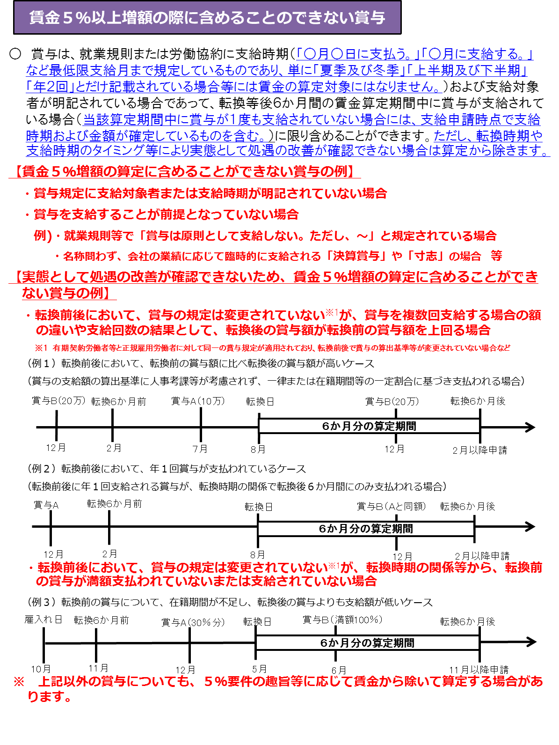
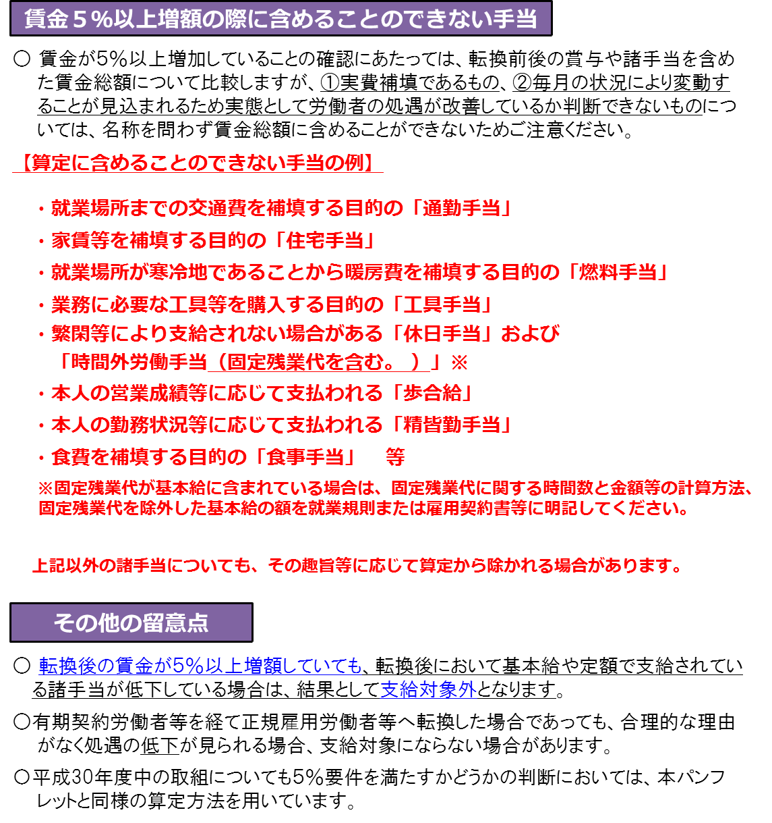

ツール選択に
戻る

